상품제안서
영국R. 마이티 통3중 IH 스텐 양수 냄비 세트 | 상품코드: S45524

 |  |  |  |  |  |  | 02-713-8555 | www.synergygift.co.kr
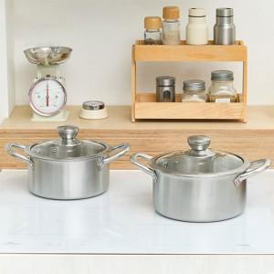

【상세/제작정보】

【인쇄/포장옵션】 | 스티커 / 포장지포장

【공급단가】 | 수량 | 20~ | 100~ | 300~ | 500~ | 1,000~
*VAT별도 | 단가 | 42,410원 | 41,080원 | 39,070원 | 38,070원 | 37,400원

【상품 URL】 | https://synergygift.co.kr:443/src/goods_detail.php?gdno=45524

